步骤
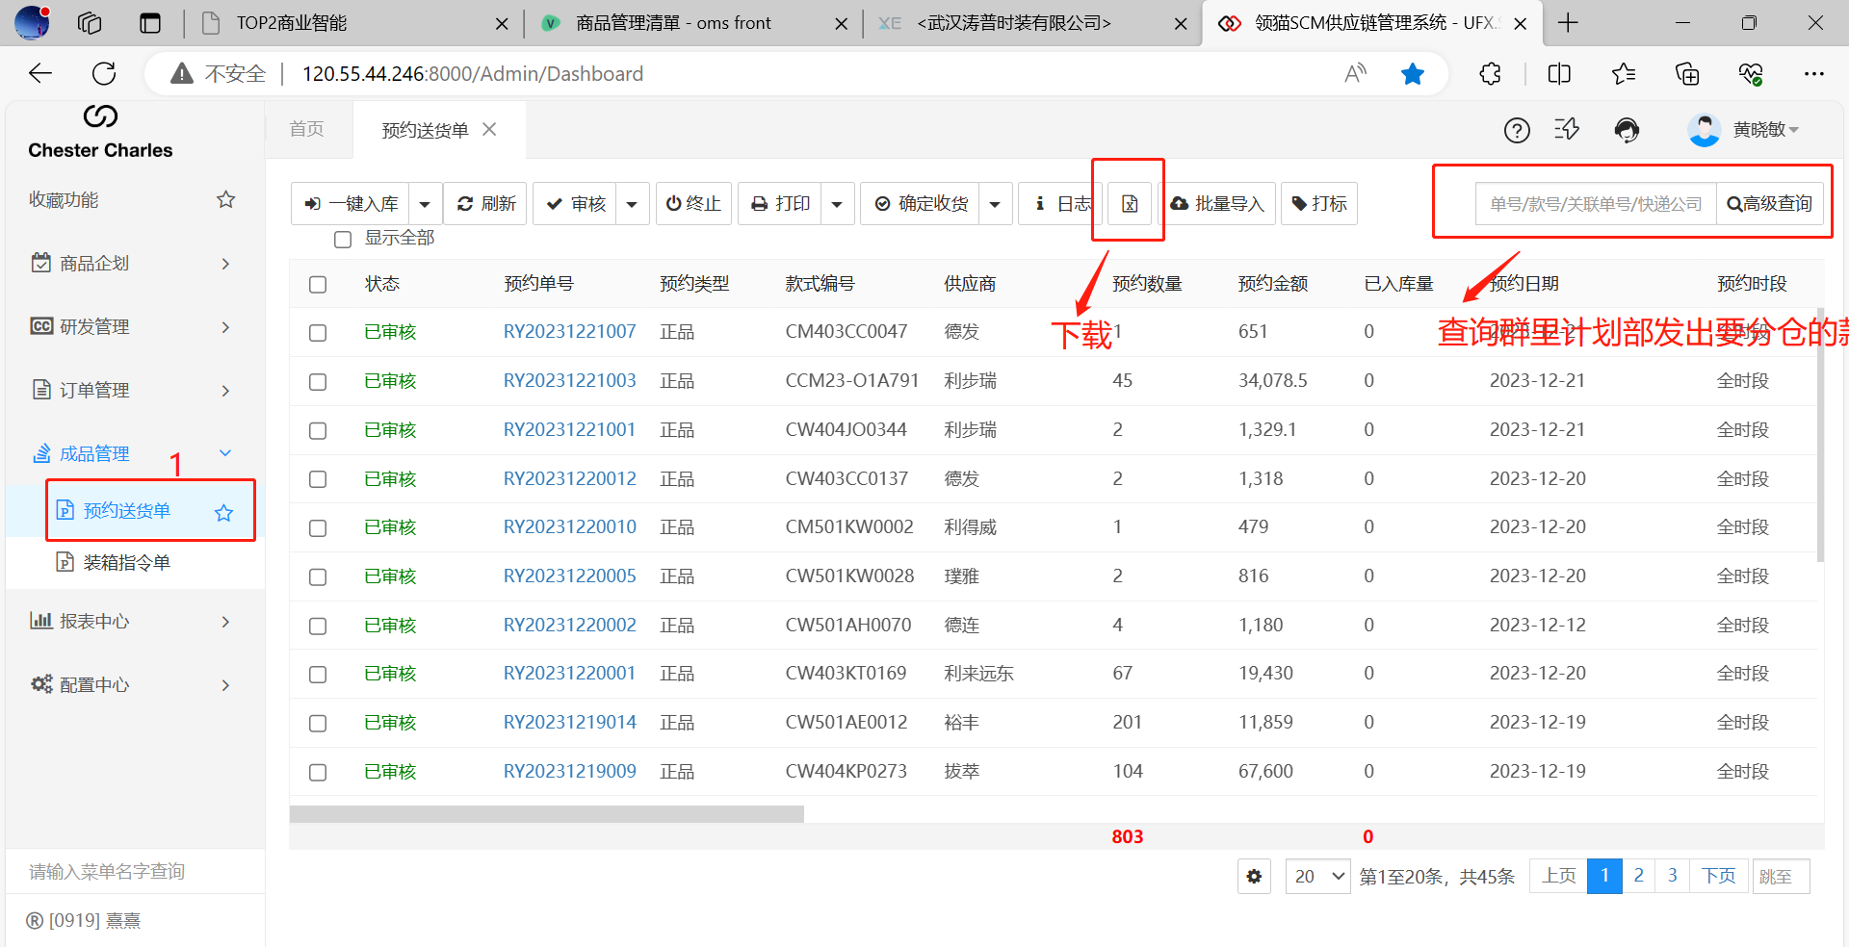
1、下载“预约送货单”

2、“装箱指令单批量导入”，然后导入SCM并审核，最后把分仓明细发回给生产部，并提醒她们核对一下
